Sheet1
BÁO CÁO HIỆN TRẠNG ĐỘ CAO LINH KIỆN CÔNG ĐOẠN MI
MODEL | STT | NGÀY | LINH KIỆN | ĐỘ CAO TÍNH TỪ MẶT PCB | TÌNH TRẠNG FIXTURE | ẢNH THAM KHẢO | ĐÁNH GIÁ | GHI CHÚ | MÃ NGUYÊN VẬT LIỆU
GOKEY MAIN | 1 | 16/09/2026 | Nguồn | 11.2mm |  |  |  |  | 101-22005-01-00
 | 2 | 16/09/2026 | Giắc cắm | 6mm
 | 3 | 16/09/2026 | Chân USB | 7.5mm
 | 4 | 16/09/2026 | Tụ | 8mm
 | 5
 | 6
 | 7

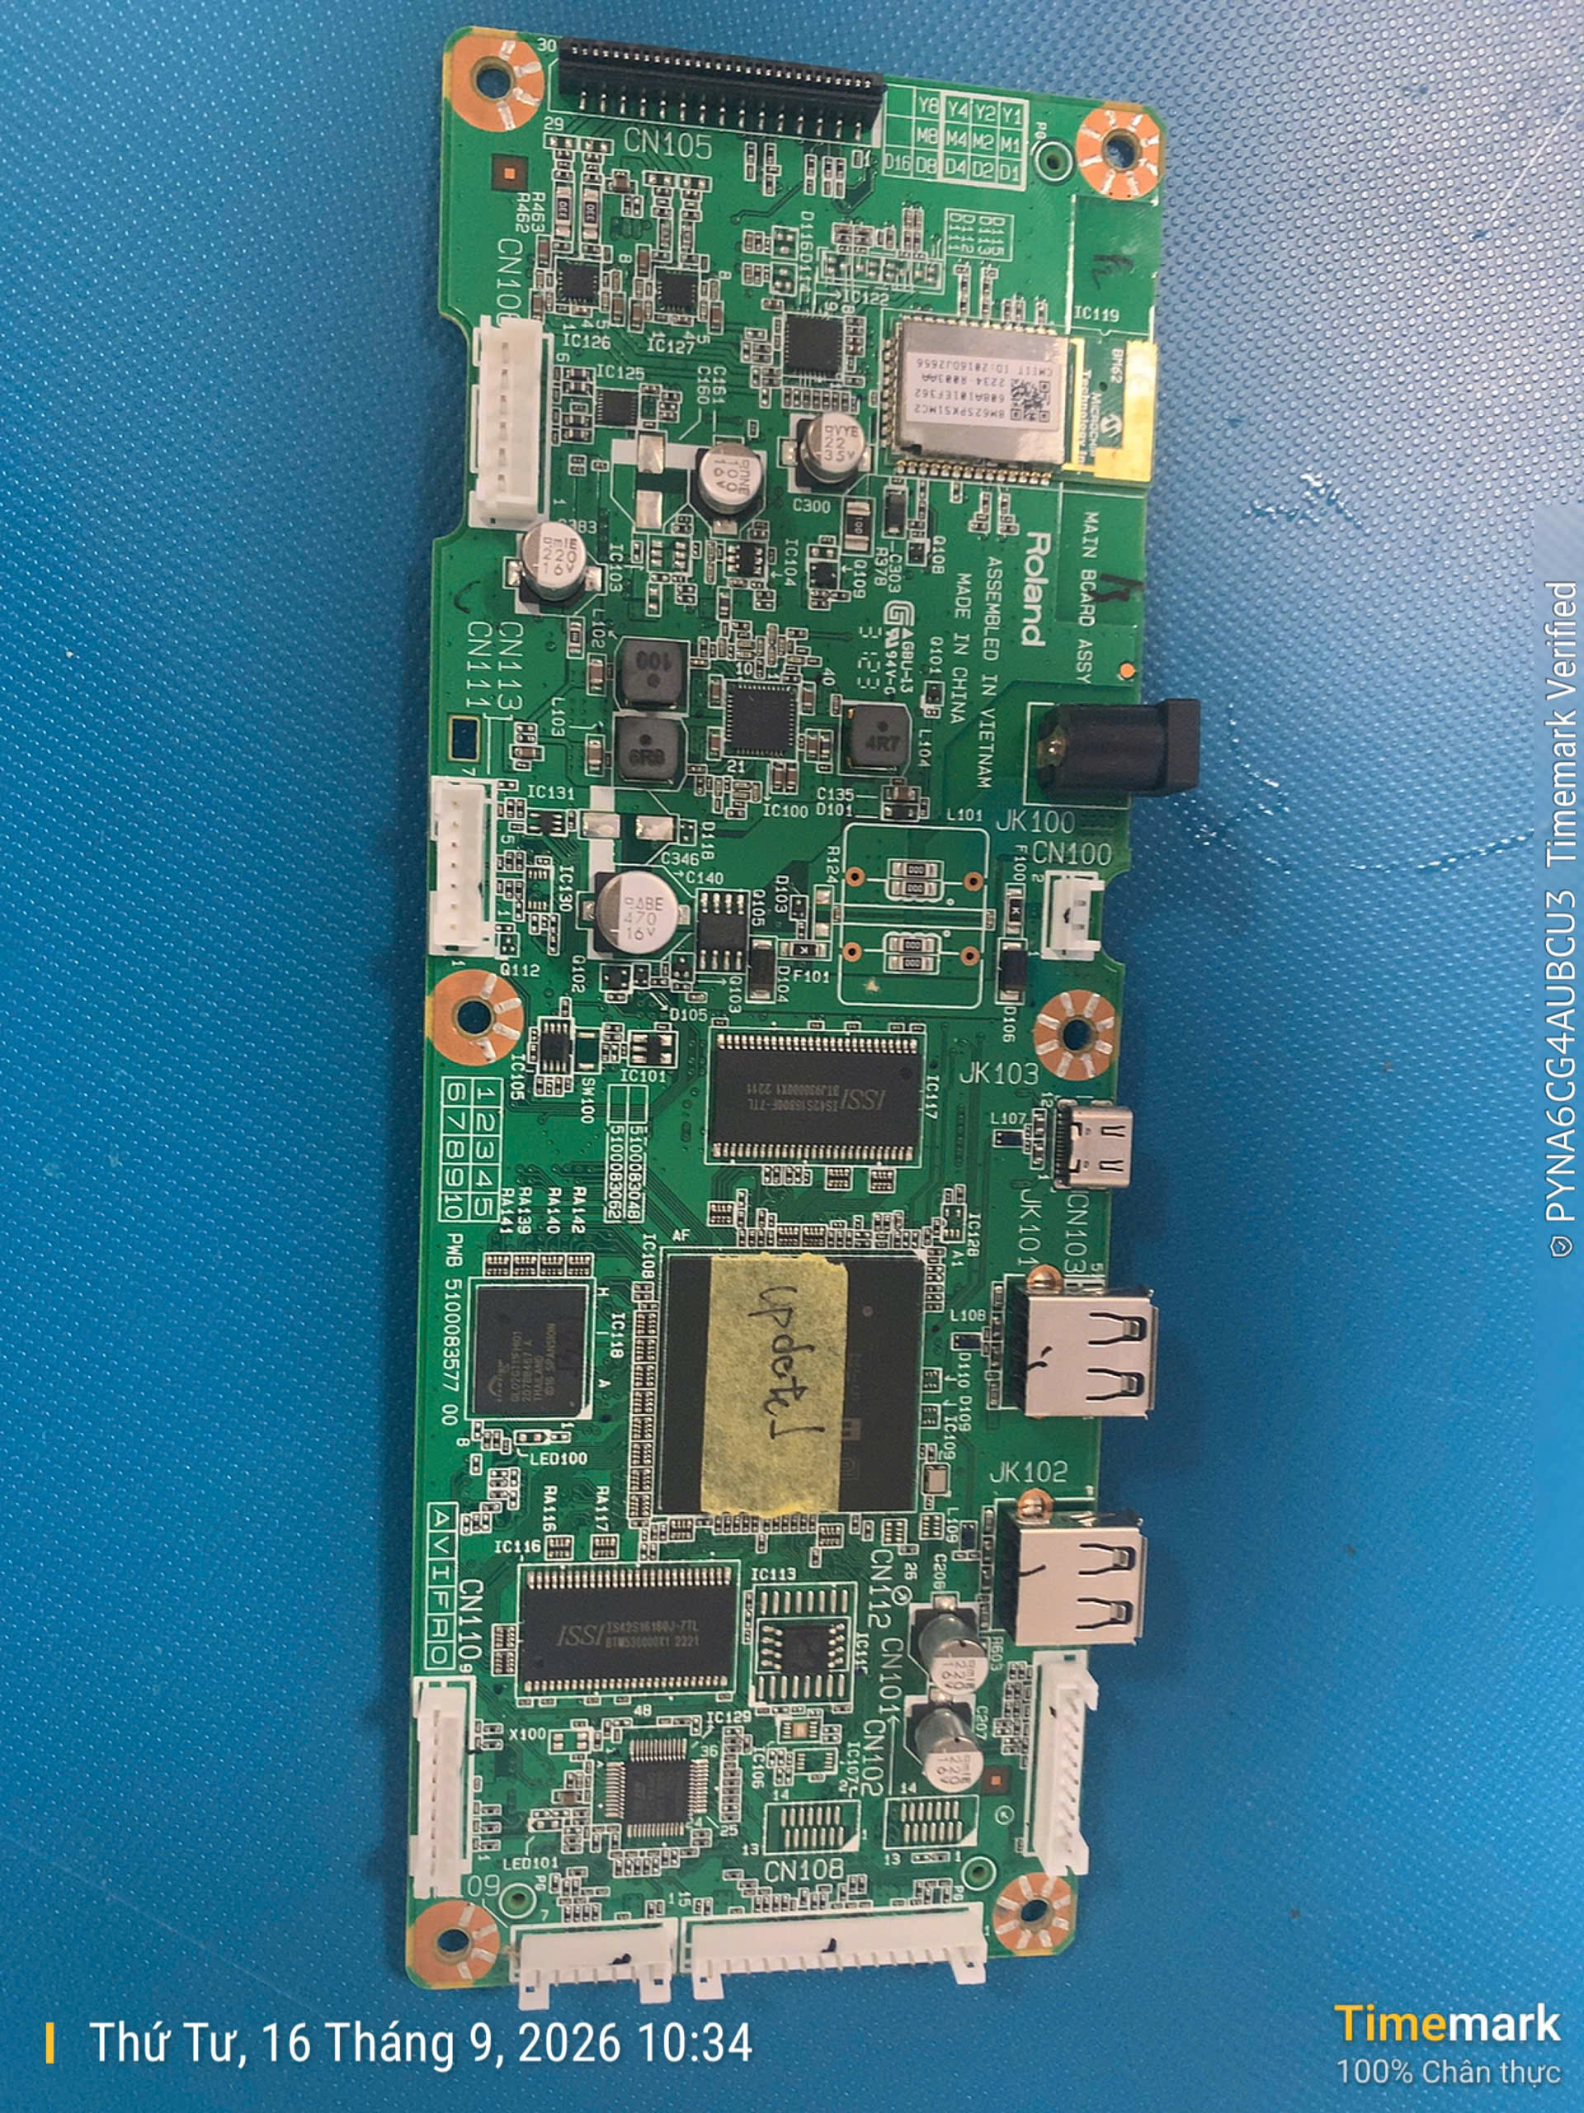
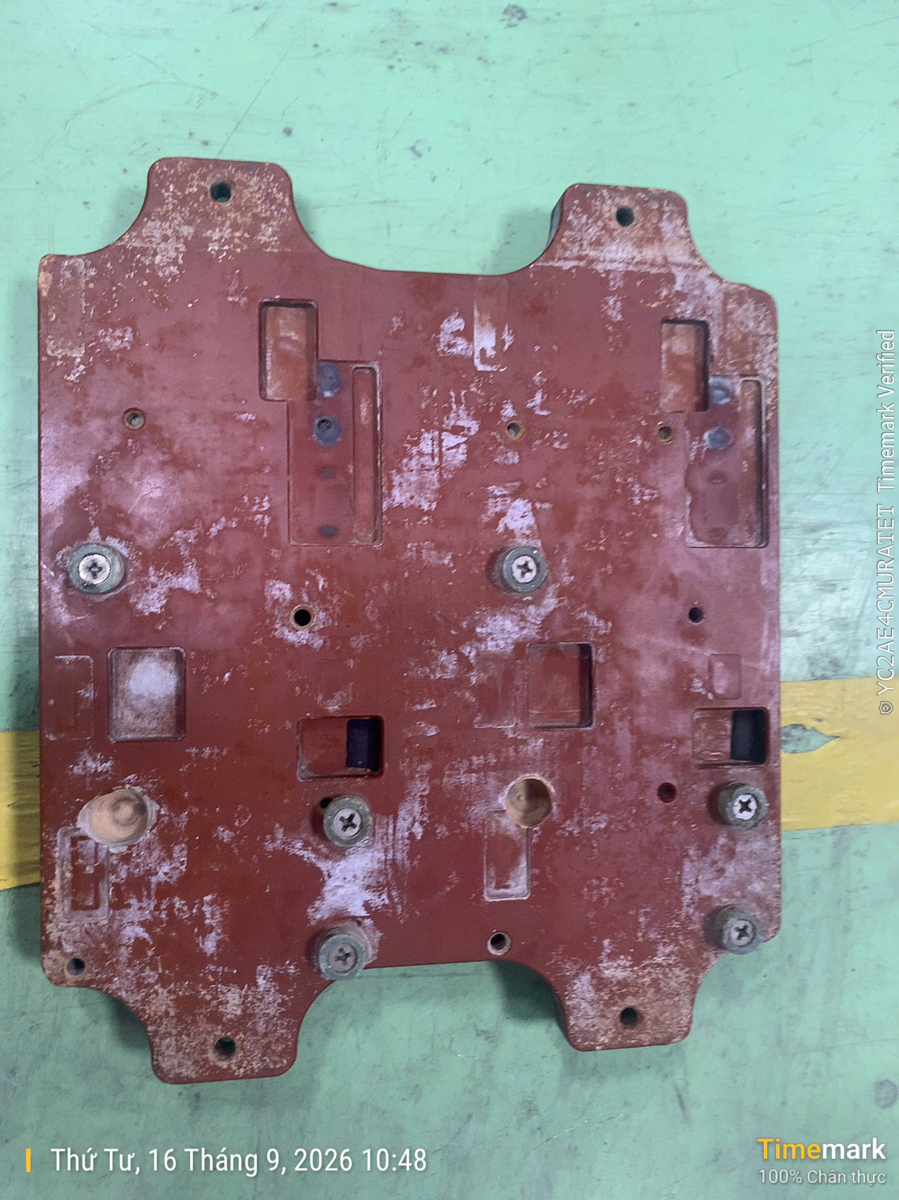

11.2mm
7.5mm

8mm

10.5mm
8mm

